Cartes 2 et 3
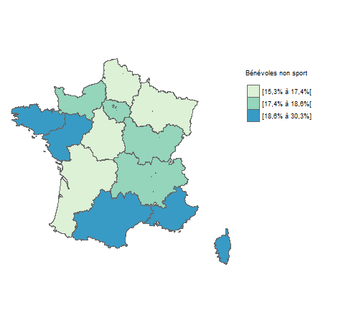
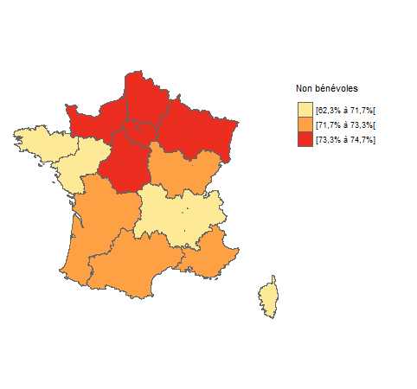

Carte 2 : part des bénévoles non sport selon la région | Carte 3 : part des non bénévoles selon la région
Source : enquête ENEAD, 2021. | Source : enquête ENEAD, 2021.
Champ : France métropolitaine, personnes de 16 ans ou plus. | Champ : France métropolitaine, personnes de 16 ans ou plus.
Lecture : la région Occitanie fait partie des 5 régions de France ayant la part de la population impliquée dans des associations non sportives la plus élevée (comprise entre [18,6 % et 30,3 %]). | Lecture : la région Ile de France fait partie des 5 régions de France ayant la part de la population non bénévole dans des associations la plus élevée (comprise entre [73,3 % et 74,7 %]).

Graphique 1
 | Bénévole sport | Bénévole hors sport | Non bénévole | Ensemble
16 à 24 ans | 15 | 13 | 13 | 13
25 à 44 ans | 35 | 25 | 32 | 31
45 à 64 ans | 29 | 31 | 34 | 33
Âge selon l'engagement bénévole
 | 16 à 24 ans | 25 à 44 ans | 45 à 64 ans | 65 ans ou plus
Bénévole sport | 15.2 | 34.9 | 29.1 | 20.8
Bénévole hors sport | 12.6 | 24.5 | 30.7 | 32.3
Non bénévole | 12.7 | 32 | 33.8 | 21.5
Ensemble | 12.9 | 30.9 | 32.8 | 23.4
65 ans ou plus | 21 | 32 | 22 | 23
Total | 100 | 100 | 100 | 100

 |  |  |  |  | Source : enquête ENEAD, 2021.
 |  |  |  |  | Champ : France (y compris DOM), personnes de 16 ans ou plus.
 |  |  |  |  | Lecture : 35 % des bénévoles engagés dans une association sportive ont entre 25 et 44 ans.

Graphique 2
Présence d'enfant(s) dans le foyer selon l'engagement bénévole
 | Avec enfant(s) | Sans enfant
Bénévole sport | 40.7 | 59.3
Bénévole hors sport | 26 | 74
Non bénévole | 32.1 | 67.9
Ensemble | 31.9 | 68.1
 | Bénévole sport | Bénévole hors sport | Non bénévole | Ensemble
Sans enfant | 59 | 74 | 68 | 68
Avec enfant(s) | 41 | 26 | 32 | 32
Total | 100 | 100 | 100 | 100

 |  |  |  |  | Source : enquête ENEAD, 2021.
 |  |  |  |  | Champ : France (y compris DOM), personnes de 16 ans ou plus.
 |  |  |  |  | Lecture : 40,7 % des bénévoles engagés dans une association sportive ont un ou plusieurs enfants à charge.

Graphique 3
Motivations à l'engagement des bénévoles sportifs et autres bénévoles
 | Bénévoles hors sport | Bénévoles sport
Autres | 7.4 | 3.9
Développer de nouvelles compétences | 29.8 | 23.3
Défendre/soutenir une cause, faire respecter mes droits et ceux des autres, réagir aux injustices | 34 | 26.8
C’est nécessaire, mon association manque de membres actifs | 25.4 | 27.2
M’épanouir et renforcer l’estime de soi | 25.9 | 31
Aider des personnes en difficulté, me rendre utile/jouer un rôle dans la société | 49.9 | 33.4
Pratiquer ou enseigner un sport ou une activité culturelle | 12.3 | 46.1
Partager des moments de convivialité, rencontrer des personnes ayant les mêmes préoccupations | 50.6 | 63
Motivations à l'engagement | Bénévoles non sport | Bénévoles sport
Autres | 7.4 | 3.9
Développer de nouvelles compétences | 29.8 | 23.3
Défendre/soutenir une cause, faire respecter mes droits et ceux des autres, réagir aux injustices | 34 | 26.8
C’est nécessaire, mon association manque de membres actifs | 25.4 | 27.2
M’épanouir et renforcer l’estime de soi | 25.9 | 31
Aider des personnes en difficulté, me rendre utile/jouer un rôle dans la société | 49.9 | 33.4
Pratiquer ou enseigner un sport ou une activité culturelle | 12.3 | 46.1
Partager des moments de convivialité, rencontrer des personnes ayant les mêmes préoccupations | 50.6 | 63

 |  |  | Source : enquête ENEAD, 2021.
 |  |  | Champ : France (y compris DOM), personnes de 16 ans ou plus se déclarant bénévole dans une association.
 |  |  | Lecture : 23,3 % des bénévoles engagés dans une association sportive déclarent qu’ils participent une association pour développer de nouvelles compétences.

Graphique 4
Activités des bénvoles sportifs et des autres bénévoles
 | Bénévoles hors sport | Bénévoles sport
Premiers soins, participation à la lutte contre les incendies ou à des opérations de recherche et de sauvetage | 2.8 | 3.5
Action syndicale ou militante | 7.9 | 6.9
Enseignement, formation d’adultes ou d’enfants, alphabétisation, soutien scolaire | 8.8 | 7
Autres | 18.8 | 9.3
Accompagnement social et/ou de personnes en difficultés (visites à l’hôpital, aide à des personnes âgées, des jeunes, des personnes en situation de précarité ou de handicap, actions humanitaires...) | 13.3 | 10.5
Recueil, service ou distribution de la nourriture ou d’autres biens | 18.6 | 13.5
Entretien, réparation ou construction d’installations, de matériels ou de terrains | 8.8 | 16
Aides lors d’évènements (par exemple culturels ou artistiques), de campagnes de communication ou de collectes de dons | 22.6 | 26.3
Entrainement sportif, arbitrage | 3.4 | 35.5
Animation, encadrement d’activités, organisation d’ateliers, de sorties culturelles ou récréatives | 29.4 | 36
Organisation interne de l’association, coordination, conseils | 32.8 | 37.6
Participation aux tâches administratives (gestion, juridique, trésorerie…), accompagnement administratif, juridique ou professionnel | 33.1 | 38.6
Activités durant la participation | Bénévoles non sport | Bénévoles sport
Premiers soins, participation à la lutte contre les incendies ou à des opérations de recherche et de sauvetage | 2.8 | 3.5
Action syndicale ou militante | 7.9 | 6.9
Enseignement, formation d’adultes ou d’enfants, alphabétisation, soutien scolaire | 8.8 | 7
Autres | 18.8 | 9.3
Accompagnement social et/ou de personnes en difficultés (visites à l’hôpital, aide à des personnes âgées, des jeunes, des personnes en situation de précarité ou de handicap, actions humanitaires...) | 13.3 | 10.5
Recueil, service ou distribution de la nourriture ou d’autres biens | 18.6 | 13.5
Entretien, réparation ou construction d’installations, de matériels ou de terrains | 8.8 | 16
Aides lors d’évènements (par exemple culturels ou artistiques), de campagnes de communication ou de collectes de dons | 22.6 | 26.3
Entrainement sportif, arbitrage | 3.4 | 35.5
Animation, encadrement d’activités, organisation d’ateliers, de sorties culturelles ou récréatives | 29.4 | 36
Organisation interne de l’association, coordination, conseils | 32.8 | 37.6
Participation aux tâches administratives (gestion, juridique, trésorerie…), accompagnement administratif, juridique ou professionnel | 33.1 | 38.6

 |  |  | Source : enquête ENEAD, 2021.
 |  |  | Champ : France (y compris DOM), personnes de 16 ans ou plus se déclarant bénévole dans une association.
 |  |  | Lecture : 36 % des bénévoles engagés dans une association sportive déclarent réaliser des activités d'entraînement sportif ou d'arbitrage.

